Periodplan att fylla i
 | Periodplan
 | Här fyller du i inför dina olika kliniska placeringar de mål du och din handledare sätter upp som är relevant för dig. Ta utgångspunkt i socialstyrelsens målbeskrivning och din specialistförenings lista/utbildningsbok där olika nivåer är angivna. För en del placeringar kommer du återkomma till och då är det rimligt att du skiljer på vad du skall uppnå tidigt och sent i din ST. KOM IHÅG att lägga in vilken typ av bedömning som ni planerar att ska göras för att bekräfta måluppfyllelse |  | Millers pyramid för kompetens
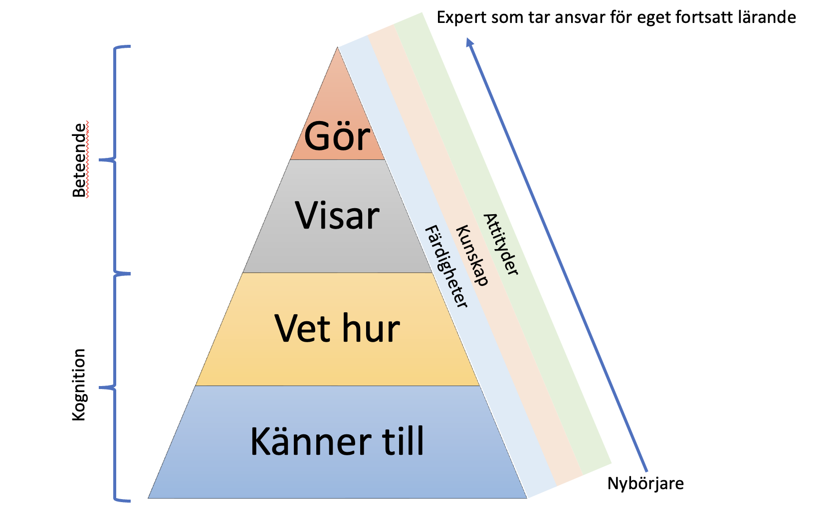
 | Klinisk placering | Avdelning eller team
 | Datum
 | Delmål som kan uppfyllas enl SoS | A, B, C-mål
 | Förväntade kunskapsmål | Lista vad du vill lära dig/fokusera på. Kika i din utbildningsbok och diskutera med HL

 | Behärska/specialistnivå krav och kunna handlägga självständigt | Lista vilka kunskapsmål/procedurer/ingrep/färdigheter du kan uppnå specialistnivå på

 | Initialt handlägga | Lista vilka kunskapsmål/procedurer/ingrep/färdigheter du kan uppnå på denna nivå

 | Ingående kunskap om
 | Kunskap om | Övergripande kunskap om ….

 | Kännedom om | Behandlingsregimer induktion, konditionering, genetik.

 | Egna specifika önskemål | Föreläsning för vårdpersonal? Kollegiet? Journal club? Ingrepp/procedur?

VIKTIG PUNKT! | Planerade bedömningar/kunskapskontroll. Handledning. | Bedömningsmetod för måluppfyllelse
 | T ex Sit in, Case Based Discussion, 360 grader, DOPS, mini-CEX, Återkoppling efter en veckas gemensamt rondarbete. |  | Exempel att kika på. Du kan göra dina mål mer detaljerade
 |  |  | Klinisk placering 1 | Kardiologi
 | Klinisk placering | Avdelning eller team | Datum | 230101 - 20230330
 | Datum |  | Delmål | a1, a2, a3, a5, a6, b1-5, c1, c3, c4, c5, c6, c8, c9, c10, c11, c12, c13
 | Delmål som kan uppfyllas enl SoS | A, B, C-mål | Förväntade kunskapsmål | Handlägga patienter med akuta kardiologiska besvär.
 | Förväntade kunskapsmål | Lista vad du vill lära dig/fokusera på. Kika i din utbildningsbok och diskutera med HL | Behärska | Infektionsrelaterade frågeställningar hos denna patientkategori.
 |  |  | Initialt handlägga | AKS. Arytmier. Hjärtsvikt.
 |  |  | Ingående kunskap om | AKS. Arytmier. Hjärtsvikt. Postoperativa infektioner. Inflammatoriska kardiologiska åkommor, perikardit, myokardit. Endokardit.
 |  |  | Kunskap om | Kardiologiska åkommor, AKS, arytmier, relevanta för arbete på hemkliniken och specifikt infektionsavdelning 2.
 |  |  | Kännedom om
 | Behärska/specialistnivå krav och kunna handlägga självständigt | Lista vilka kunskapsmål/procedurer/ingrep/färdigheter du kan uppnå specialistnivå på | Egna specifika önskemål | Föreläsa för kollegiet. Endokardit.
 |  |  | Planerade bedömningar/kunskapskontroll | Handledning. Sit-in. 360 grader. Återkoppling efter en veckas gemensamt rondarbete.

 |  |  | Klinisk placering 1 | AVA
 | Initialt handlägga | Lista vilka kunskapsmål/procedurer/ingrep/färdigheter du kan uppnå på denna nivå | Datum | Jan-mars 2024, datum ej spikade.
 |  |  | Delmål | a1, a2, a3,a5, a6, b1-5, c1, c2, c3, c4, c5, c6, c7, c8, c9, c10, c11, c12, c13
 |  |  | Förväntade kunskapsmål | Handlägga akuta invärtesmedicinska tillstånd samt akuta infektionstillstånd. Se lista
 |  |  | Behärska | Akuta infektionstillstånd. Hemodynamiskt instabil patient.
 |  |  | Initialt handlägga | Sepsis och andra akuta infektionstillstånd. Elektrolytrubbn. Ketoacidos. Toxidromer. Arytmier. NIV. Lungemboli. AKS.
 | Ingående kunskap om |  | Ingående kunskap om | Sepsis och andra akuta infektionstillstånd. Elektrolytrubbn. Ketoacidos. Toxidromer. Arytmier. NIV. Lungemboli. AKS.
 | Kunskap om | Övergripande kunskap om …. | Kunskap om | Stroke, kärlmedicinska sjd, yrsel, leversvikt,
 |  |  | Kännedom om
 |  |  | Egna specifika önskemål
 |  |  | Planerade bedömningar/kunskapskontroll | Handledning, Sit-in, återkoppling efter en veckas gemensamt rondarbete.

 | Kännedom om | Behandlingsregimer induktion, konditionering, genetik.

 | Egna specifika önskemål | Föreläsning för vårdpersonal? Kollegiet? Journal club? Ingrepp/procedur?

VIKTIG PUNKT! | Planerade bedömningar/kunskapskontroll. Handledning. | Bedömningsmetod för måluppfyllelse
 | T ex Sit in, Case Based Discussion, 360 grader, DOPS, mini-CEX, Återkoppling efter en veckas gemensamt rondarbete.

 | Klinisk placering | Avdelning eller team
 | Datum
 | Delmål som kan uppfyllas enl SoS | A, B, C-mål
 | Förväntade kunskapsmål | Lista vad du vill lära dig/fokusera på. Kika i din utbildningsbok och diskutera med HL

 | Behärska/specialistnivå krav och kunna handlägga självständigt | Lista vilka kunskapsmål/procedurer/ingrep/färdigheter du kan uppnå specialistnivå på

 | Initialt handlägga | Lista vilka kunskapsmål/procedurer/ingrep/färdigheter du kan uppnå på denna nivå

 | Ingående kunskap om
 | Kunskap om | Övergripande kunskap om ….

 | Kännedom om | Behandlingsregimer induktion, konditionering, genetik.

 | Egna specifika önskemål | Föreläsning för vårdpersonal? Kollegiet? Journal club? Ingrepp/procedur?

VIKTIG PUNKT! | Planerade bedömningar/kunskapskontroll. Handledning. | Bedömningsmetod för måluppfyllelse
 | T ex Sit in, Case Based Discussion, 360 grader, DOPS, mini-CEX, Återkoppling efter en veckas gemensamt rondarbete.

 | Klinisk placering | Avdelning eller team
 | Datum
 | Delmål som kan uppfyllas enl SoS | A, B, C-mål
 | Förväntade kunskapsmål | Lista vad du vill lära dig/fokusera på. Kika i din utbildningsbok och diskutera med HL

 | Behärska/specialistnivå krav och kunna handlägga självständigt | Lista vilka kunskapsmål/procedurer/ingrep/färdigheter du kan uppnå specialistnivå på

 | Initialt handlägga | Lista vilka kunskapsmål/procedurer/ingrep/färdigheter du kan uppnå på denna nivå

 | Ingående kunskap om
 | Kunskap om | Övergripande kunskap om ….

 | Kännedom om | Behandlingsregimer induktion, konditionering, genetik.

 | Egna specifika önskemål | Föreläsning för vårdpersonal? Kollegiet? Journal club? Ingrepp/procedur?

VIKTIG PUNKT! | Planerade bedömningar/kunskapskontroll. Handledning. | Bedömningsmetod för måluppfyllelse
 | T ex Sit in, Case Based Discussion, 360 grader, DOPS, mini-CEX, Återkoppling efter en veckas gemensamt rondarbete.

